상품제안서
카카오 L홀더 (10매입) | 상품코드: S40488

 |  |  |  |  |  |  | 02-713-8555 | www.synergygift.co.kr
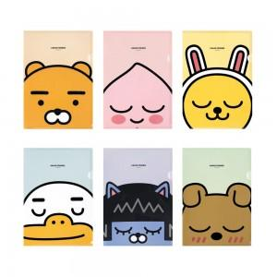

【상세/제작정보】 | <p><span style="font-size: 14pt;">※ 기본포장상태 : 1봉(10장입) OPP포장 입니다.</span></p>

【인쇄/포장옵션】 | 스티커 / OPP(비닐)

【공급단가】 | 수량 | 30~ | 100~ | 500~ | 1,000~ | 3,000~
*VAT별도 | 단가 | 6,600원 | 6,300원 | 5,900원 | 5,750원 | 5,600원

【상품 URL】 | https://www.synergygift.co.kr:443/src/goods_detail.php?gdno=40488

